상품제안서
뮤스트 팝스 USB 메모리(8GB~64GB) | 상품코드: S24032

 |  |  |  |  |  |  | 02-713-8555 | www.synergygift.co.kr
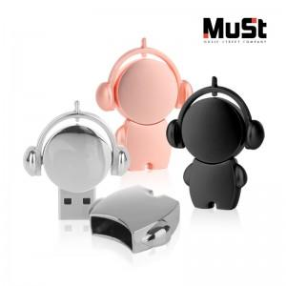

【상세/제작정보】 | <p>※사바리케이스 별도 문의 바랍니다.</p>

【인쇄/포장옵션】 | 레이저 / 포장지포장

【공급단가】 | 수량 | 100~ | 300~ | 500~ | 1,000~ | 3,000~
*VAT별도 | 8GB | 5,110원 | 4,990원 | 4,780원 | 4,660원 | 4,620원
 | 16GB | 5,340원 | 5,210원 | 4,990원 | 4,870원 | 4,820원
 | 32GB | 5,900원 | 5,760원 | 5,530원 | 5,380원 | 5,340원
 | 64GB | 6,360원 | 6,210원 | 5,950원 | 5,800원 | 5,750원

【상품 URL】 | https://www.synergygift.co.kr:443/src/goods_detail.php?gdno=24032

